Анализ
Реестровый номер | 32616042568
Наименование | Поставка ультразвукового счетчика газа для нужд ООО "Газпром трансгаз Самара" (0059001)

Номер тендера (запроса) | 32616042568
Ссылка на закупку | https://etpgaz.gazprombank.ru/#com/procedure/view/procedure/251460
Ссылка на файл документации | —
Наименование Заказчика | —
Наименование тендера | —
Предмет закупки (наименование поставляемого оборудования) | — | Указать наименование лотов и количество по каждому лоту | 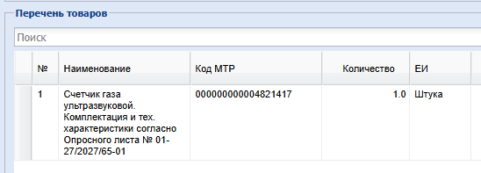
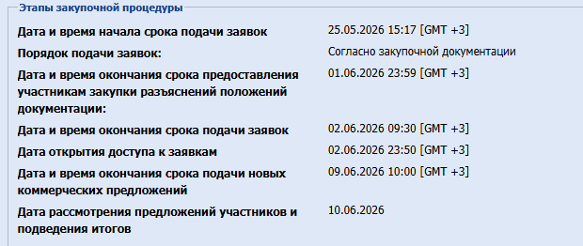
Дата ограничения подачи заявки | —
Дата переторга | —
Дата подведения итогов по закупке | —
Начальная минимальная цена (НМЦ) | —
Возможна ли поставка части оборудования (делим ли лот) | — | из документа Техническое задание (Папака Приложение 2)
Срок поставки | — | из документа Техническое задание (Папака Приложение 2)
Условия оплаты | — | условия оплаты необходимо вычленять из проекта договора
Требования к сертификации | —
Обеспечение исполнения договора | —
Стоимость подачи заявки на участие | —
Риски Поставщика/Исполнителя при нарушении условий договора | —

